chrome 扩展安装手册
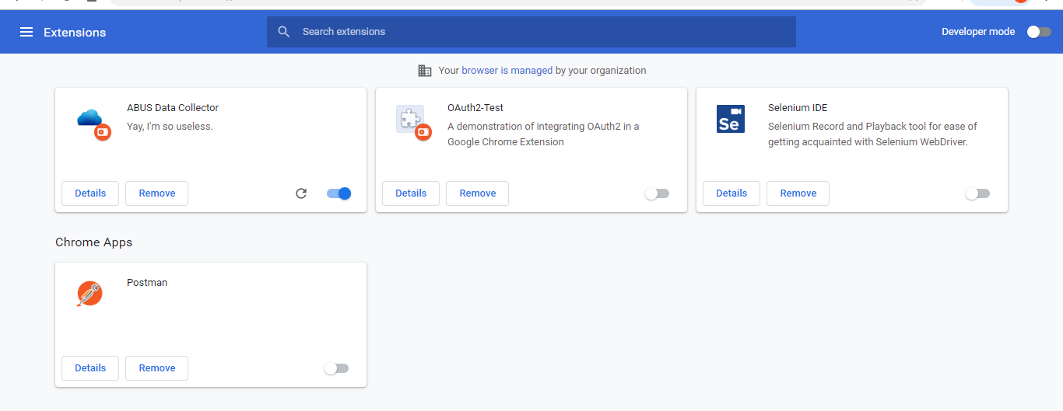
打开chrome
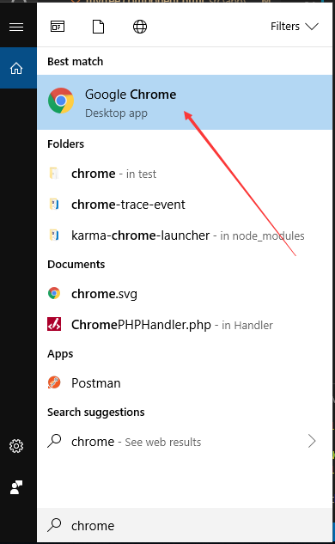

输入chrome://extensions/

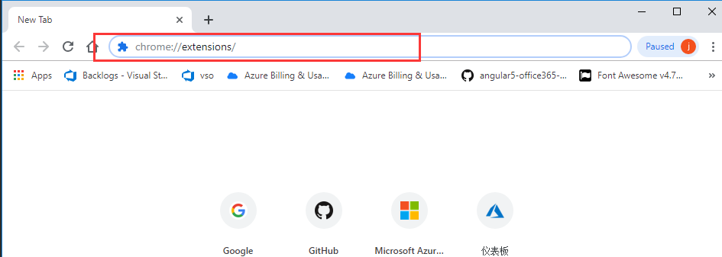

开启developer mode

解压extension.zip， 并把解压出的extension的文件夹放到特定目录（保持该文件夹不被删除）

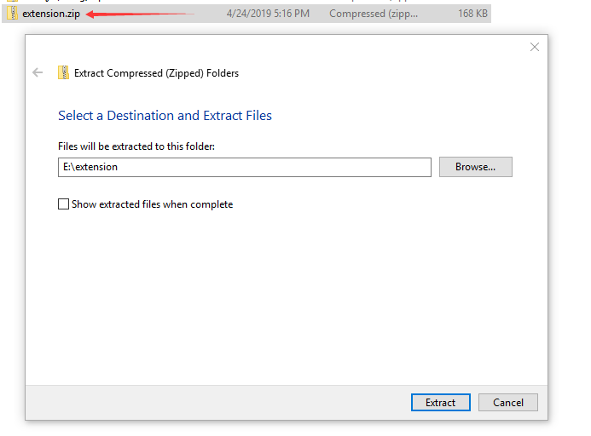
 | 展开后的目录如下所示：



点击上载插件

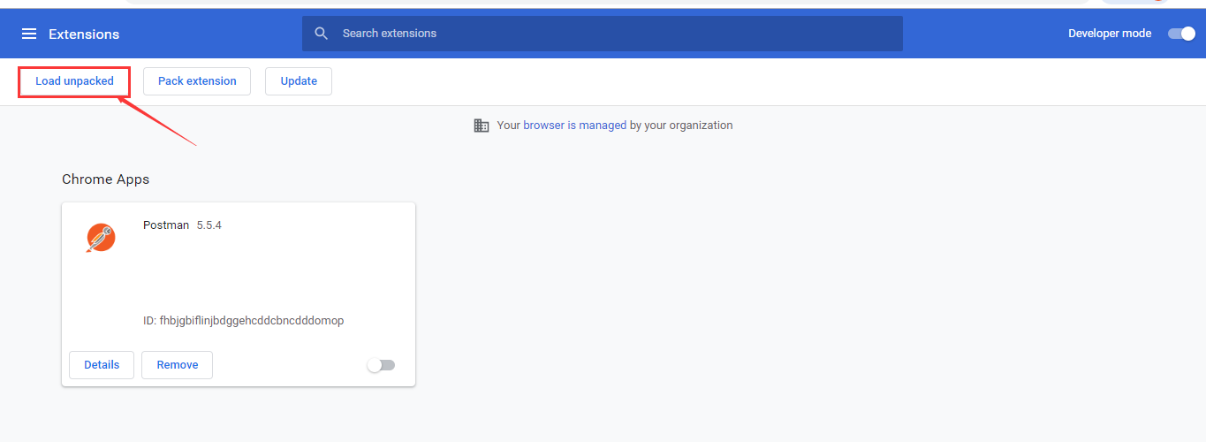

选择到manifest 的上一级即可

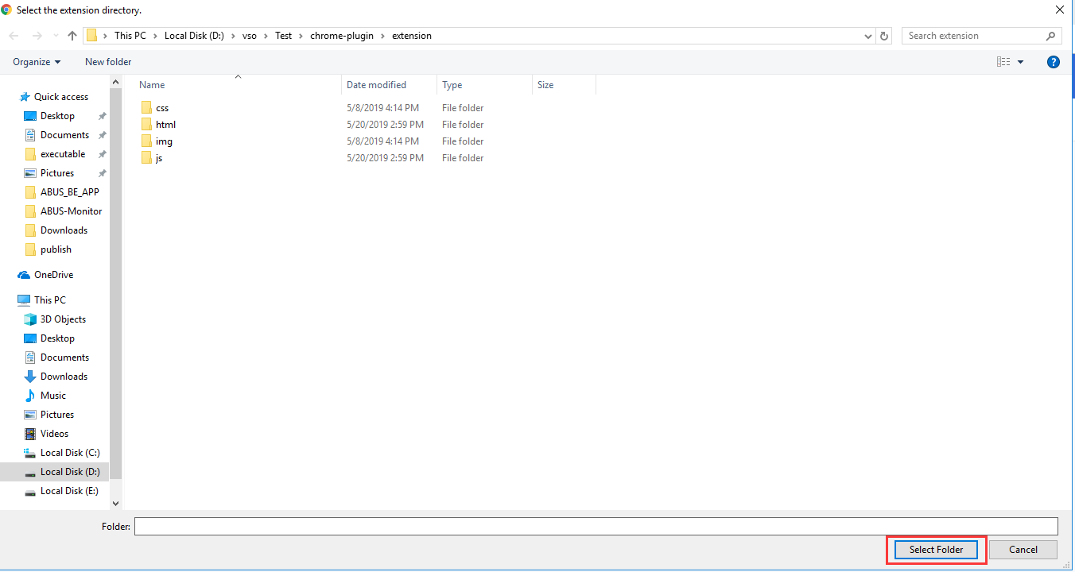

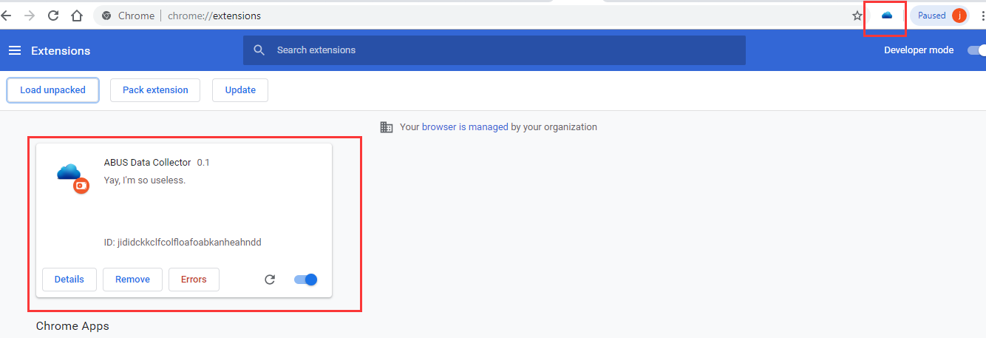

关闭开发者模式

